상품제안서
잭니클라우스 2단폰지 우양산+ 시그니처 200g(국산) 선물세트 | 상품코드: S46932

 |  |  |  |  |  |  | 02-713-8555 | www.synergygift.co.kr
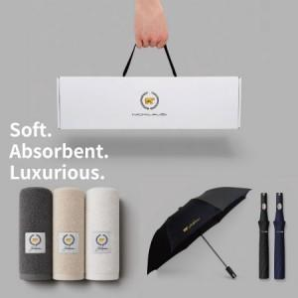

【상세/제작정보】

【인쇄/포장옵션】 | [손잡이] 실크, [타올인쇄] 실크, [타올인쇄] 자수, [원단] 실크 / 포장불가능

【공급단가】 | 수량 | 20~ | 100~ | 300~ | 500~ | 1,000~
*VAT별도 | 단가 | 17,400원 | 16,720원 | 15,910원 | 15,500원 | 15,230원

【상품 URL】 | https://www.synergygift.co.kr:443/src/goods_detail.php?gdno=46932

